ورقة1
 |  |  |  |  |  |  |  |  |  |  | صورة 1 | صورة 2 | صورة 3
1 | 1300 | 1 | عبد ربه أنور على البنا | الإستقبال | مدير المكاتب الأمامية | 1996-02-01 | مصرى | ذكر | 271110102221 | A 07045425 |  |  | 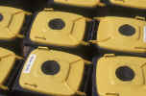
2 | 1305 | 1 | خالد محمد محمود | الإستقبال | مشرف تسويق | 1996-08-20 | مصرى | ذكر | 263041403222 | 2334574 |  |  | 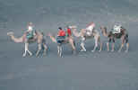
3 | 1309 | 1 | يحيي عنتر يحيي | الإستقبال | موظف إستقبال | 2006-10-15 | مصرى | ذكر | 279033003575 | 3527531 |  |  | 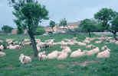
4 | 1308 | 1 | أسامه محمود هاشم | الإستقبال | ملاحظ إستقبال | 2007-04-26 | مصرى | ذكر | 277032903433 | A07239428 |  |  | 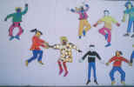
5 | 1307 | 1 | اميره جابر السيد محمد | الإستقبال | ملاحظ حجز | 2007-05-15 | مصرى | أنثى | 275010162364 | A05652306 |  |  | 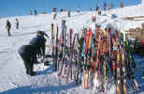
6 | 1309 | 1 | ياسر محمد عباس محمد | الإستقبال | موظف إستقبال | 2011-08-14 | مصرى | ذكر | 281062008634 | A 02646326 |  |  | 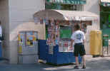
7 | 1309 | 1 | أحمد مصطفي مختار جوده | الإستقبال | موظف إستقبال | 2012-11-12 | مصرى | ذكر | 284090108409 | 882236
8 | 1309 | 1 | طلال فوزي حسين عزه | الإستقبال | موظف إستقبال | 2012-11-20 | مصرى | ذكر | 287030108718 | A 05431001

